EC2 インスタンス作成
インスタンス作成
 | 参考： | https://qiita.com/hiro_10/items/3ee98a7842c3c74e0d29
 | https://signin.aws.amazon.com/signin?client_id=arn%3Aaws%3Asignin%3A%3A%3Aconsole%2Fcanvas&redirect_uri=https%3A%2F%2Fconsole.aws.amazon.com%2Fconsole%2Fhome%3FhashArgs%3D%2523%26isauthcode%3Dtrue%26nc2%3Dh_m_mc%26state%3DhashArgsFromTB_ap-southeast-2_85de6b2c723c8db9&page=resolve&code_challenge=dZ6Cbb8fq0zm_PB42CyD5RypwSiOQpjICpBx9HJCGOk&code_challenge_method=SHA-256&backwards_compatible=true
1.AWSコンソールにログイン

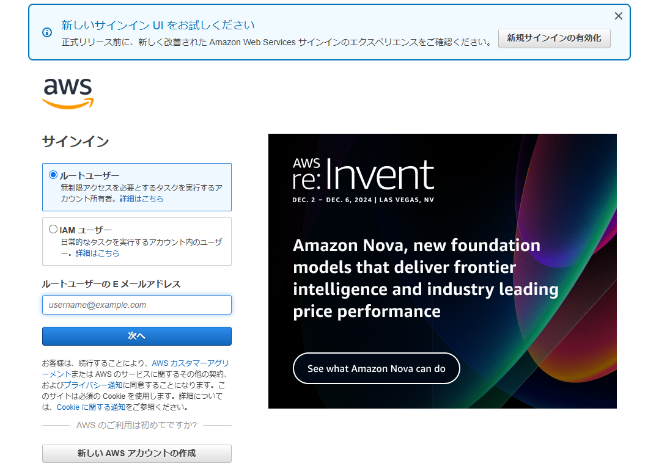

 | リージョンは「東京」に設定

2.インスタンス画面に入り【インスタンスを起動】をクリック

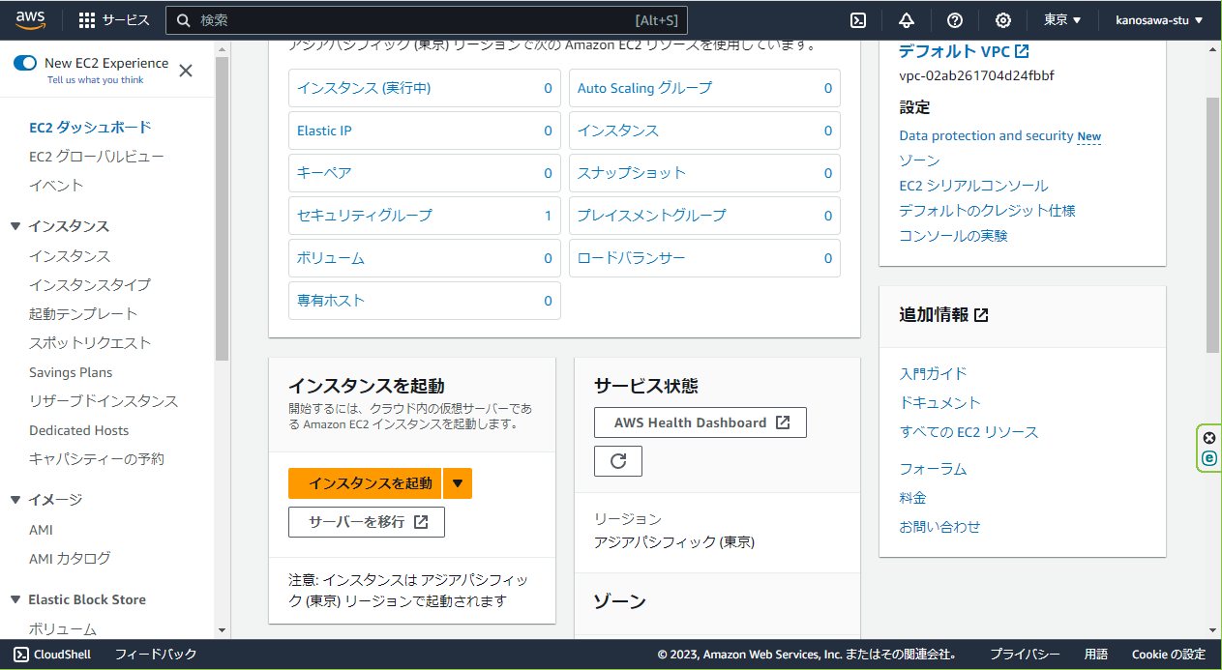

3.名前とタグを設定
 | My web server

4.Amazon マシンイメージの設定
 | デフォルトで「クイックスタート」,「Amazon Linux」が設定されていると思うのでそのまま選択

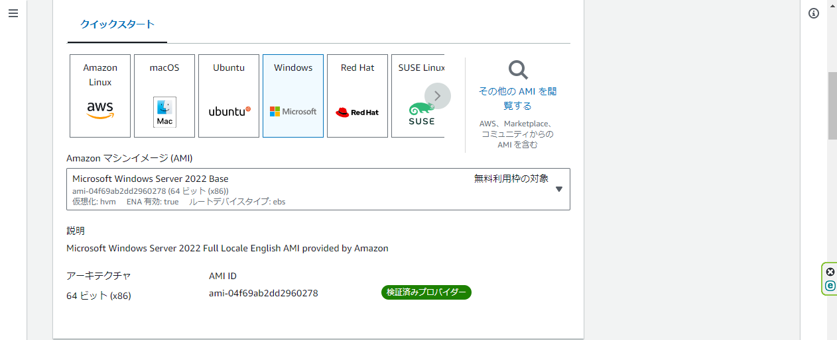

5.インスタンスタイプの設定
 | 「Amazon マシンイメージ(AMI)」はこちらもデフォルトで無料利用枠の対象の「Amazon Linux 2023 AMI」が選択されているのでそのまま選択

6.キーペアの設定
 | キーを作成していない方は「新しいキーペアを作成」をクリック
 | ・キーペア名:任意の名前をつけます
 | ・キーペアタイプ:RSA
 | ・プライベートキーファイル形式:「.pem」を選択
 | 「キーペアを作成」をクリックして作成します。

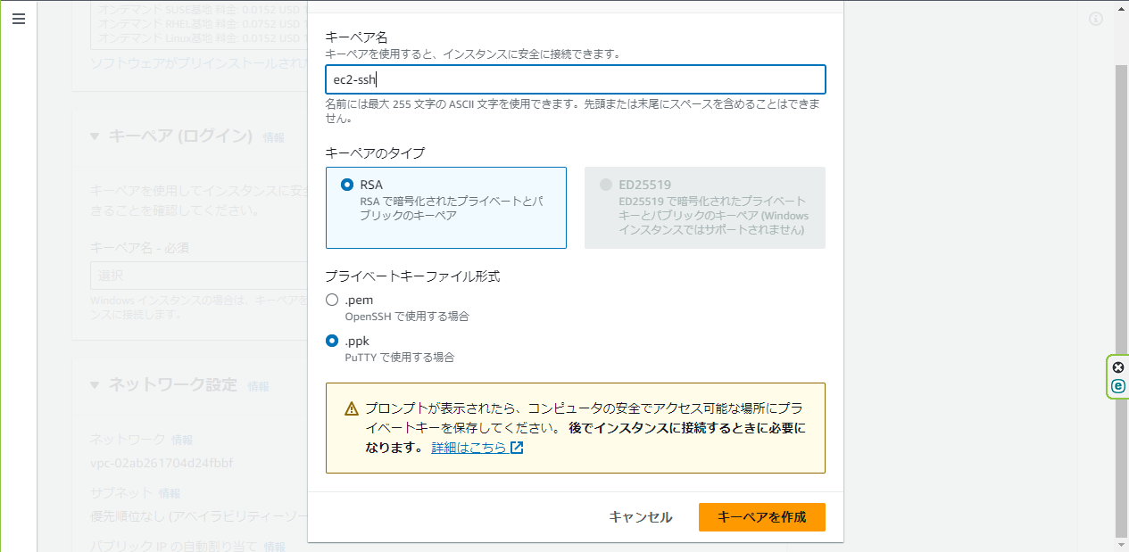

7.ネットワーク設定
 | サブネット | 今回はデフォルトを使用しておりますが、作成した用途に合ったサブネットを選択します

 | ・「SSH トラフィックを許可」はご自身の環境のみで接続したいので「自身のIP」を選択します。
 | *下の注意事項にも書かれていますがSSHの接続の許可が「0.0.0.0/0」だとすべてのパソコンからSSHでアクセス可能な状態になってしまいますのでセキュリティがとても危険になりますので注意が必要です。
 | ・「インターネットからのHTTPSトラフィックを許可」と「インターネットからのHTTPトラフィックを許可」は今回は公開しインターネットでアクセスを想定していますのでチェックを入れます。

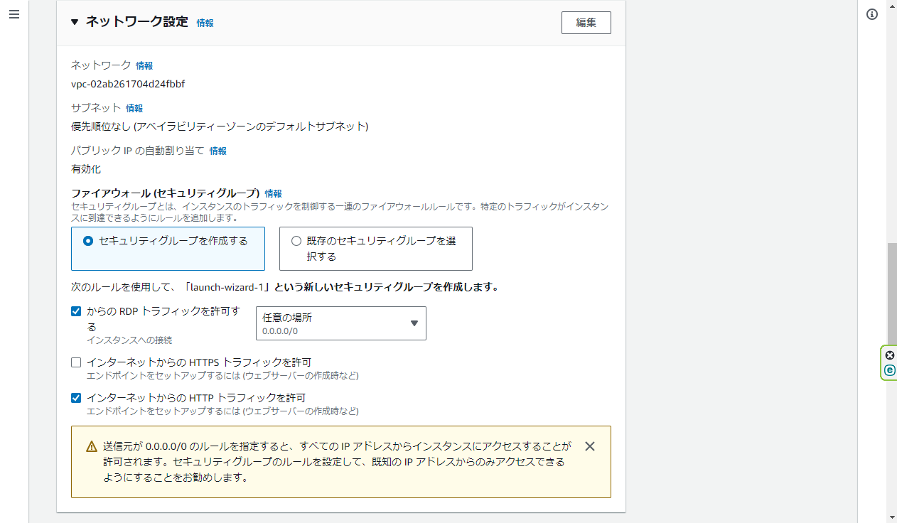

自分のIPに変更

8.ストレージを設定
 | こちらはそのまま変更無しで設定します

9.高度な詳細
 | 後の管理画面で確認はできますが、各インスタンスのステータス管理の「インスタンスの状態」でインスタンスを「起動」や「停止」などを設定し起動管理しますが
 | その際に「インスタンスを終了」を選択してしまうと起動停止ではなくインスタンスが削除されてしまいます。間違って「終了」を選択し削除してしまうと大きなトラブルになってしまうので注意が必要になります。
 | そのようなトラブルを防ぐために【高度な詳細】の「終了保護」を有効化することにより間違って「終了」をしてしまった際も削除エラーで出ることによりインスタンスの削除を防ぐ事が出来ます。

10.インスタンスを起動
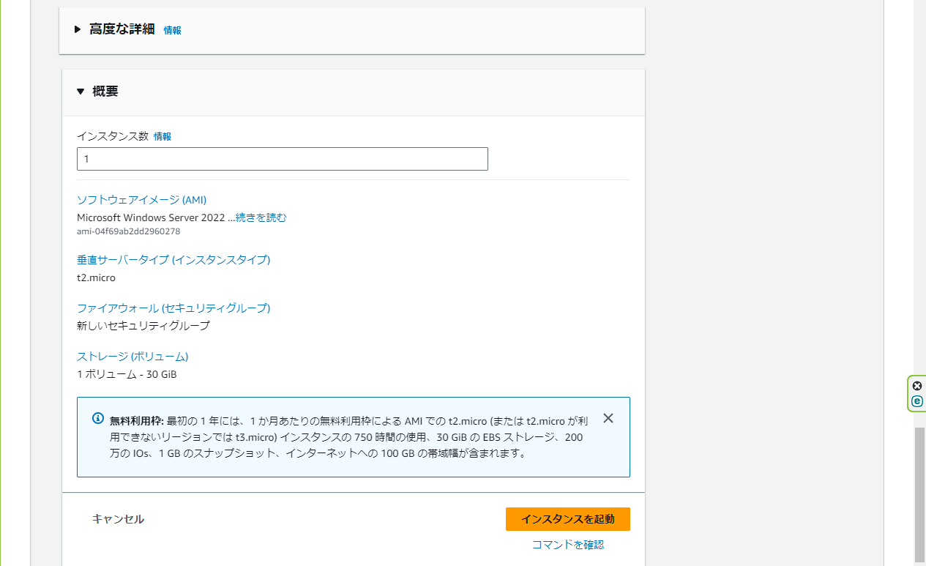

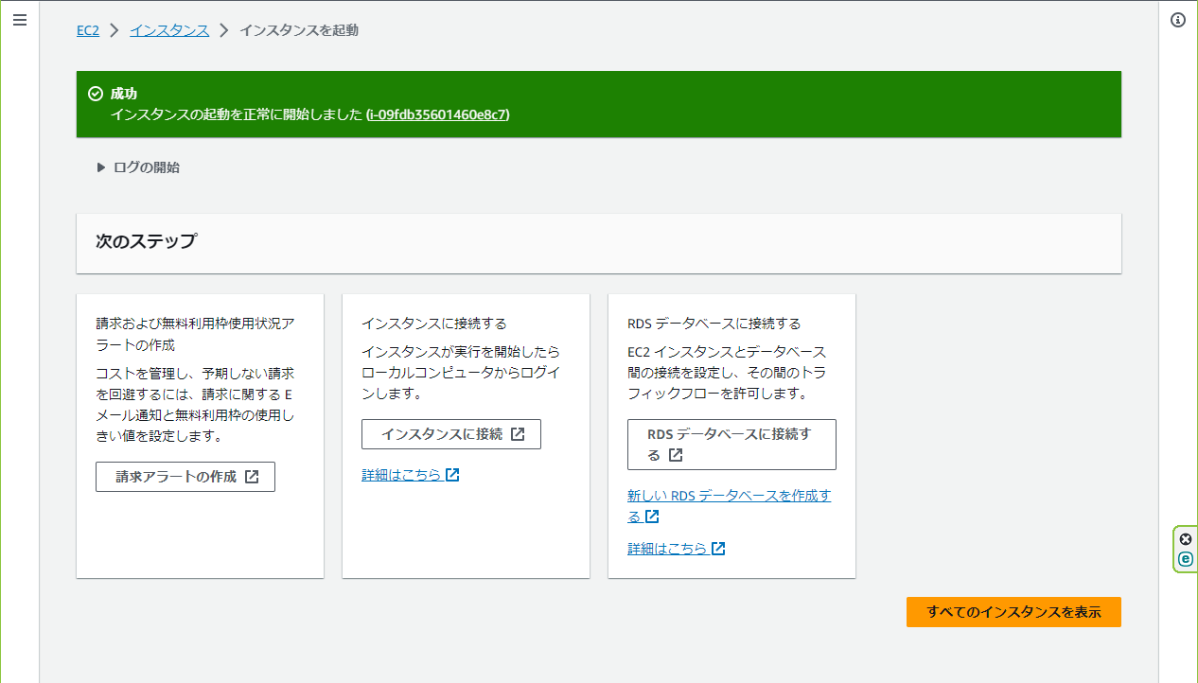

11.IPアドレスを確認

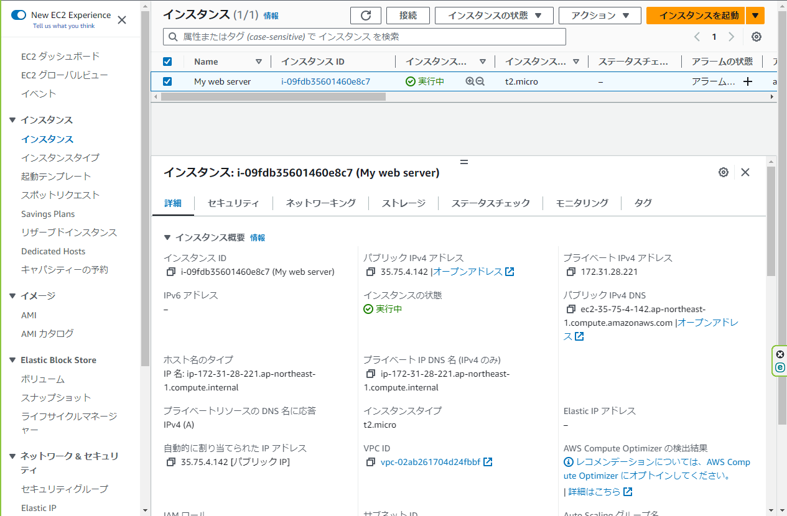

12.Tera Termを起動し、IPアドレスを入力

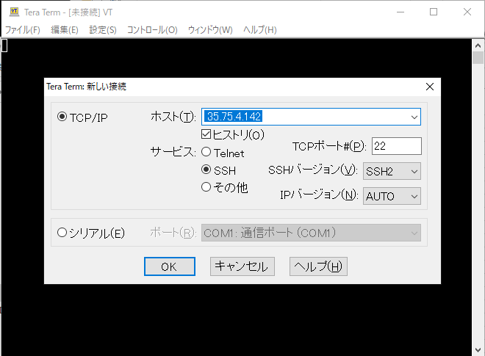

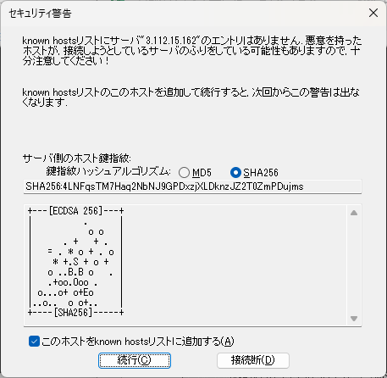

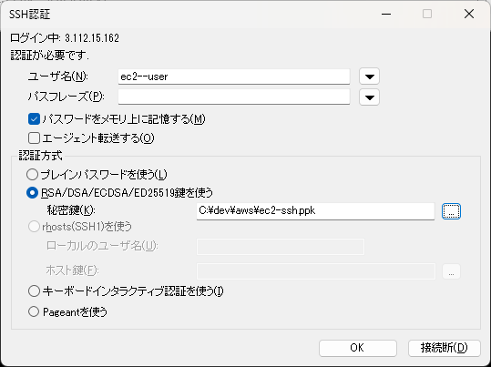

つながらない場合は最新のTeraTermeを使用する

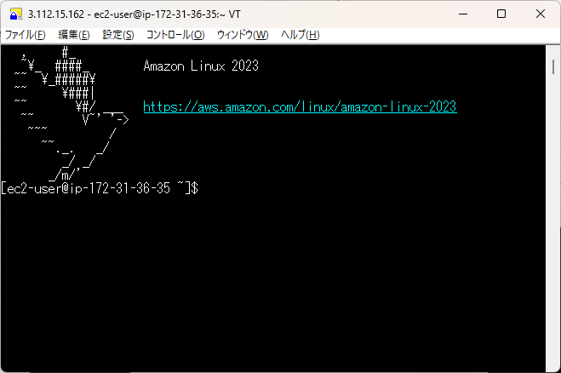

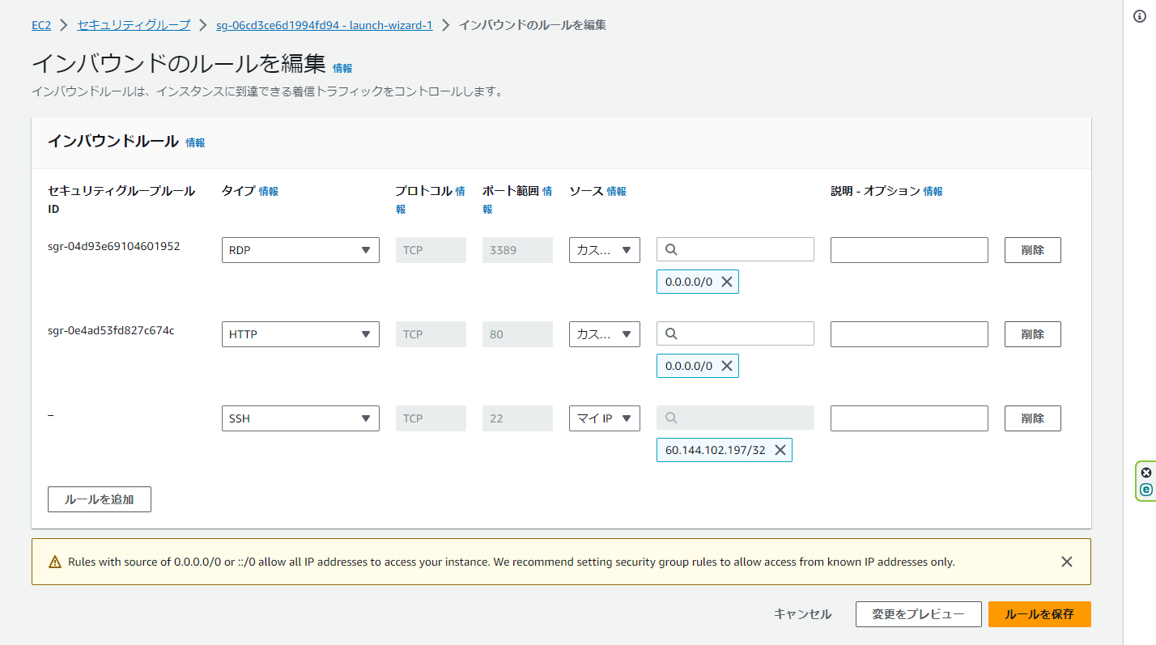

以上

EC2 インスタンス削除
インスタンス削除
 | 参考 | https://qiita.com/mingchun_zhao/items/1b6760fae8b88641abef

1.EC2インスタンスを停止または終了

2.セキュリティグループ削除
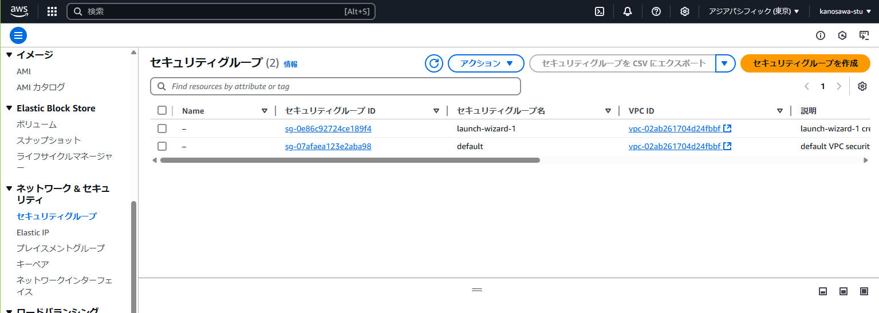

3.キーペア削除

以上

ファイル公開編
EC2インスタンス作成後に実施

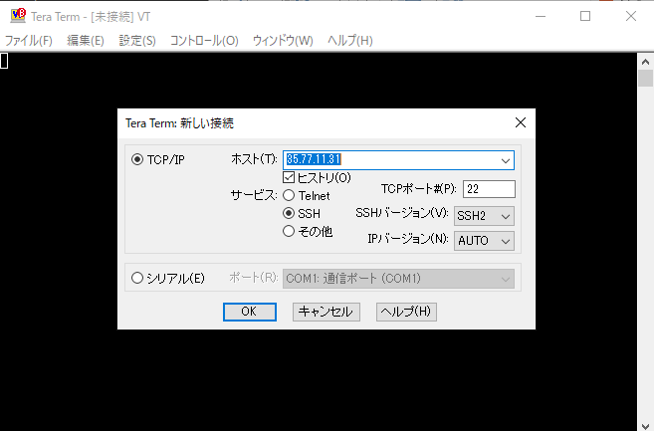

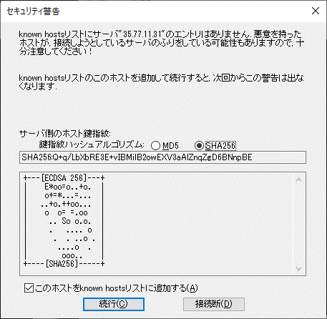

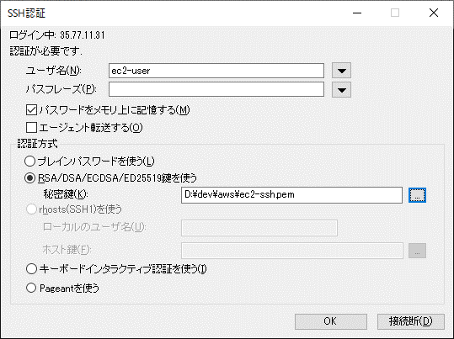

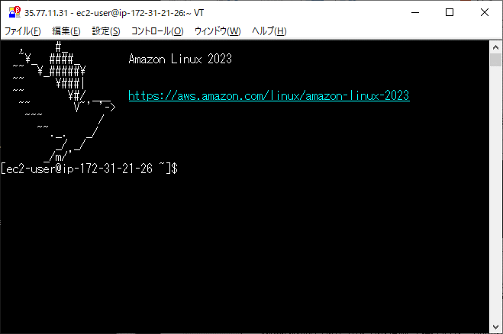

やったー

sudo yum install httpd
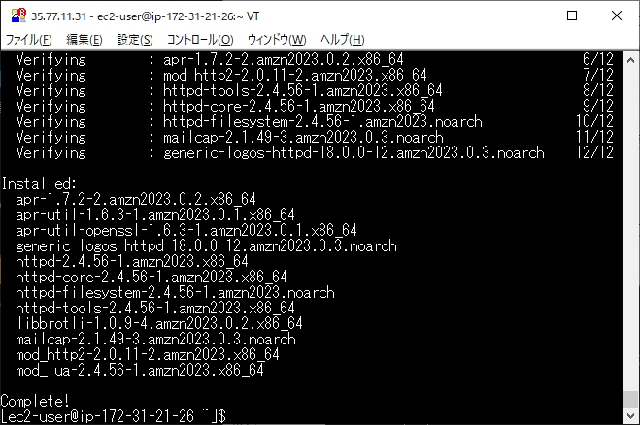

httpd -v
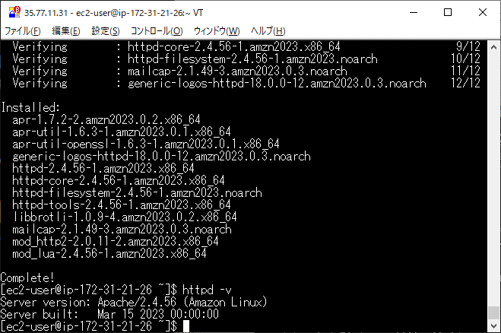

sudo systemctl start httpd
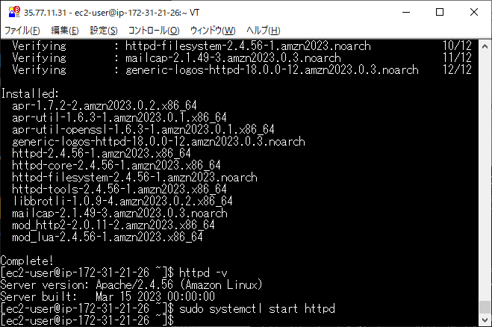

http://35.77.11.31/

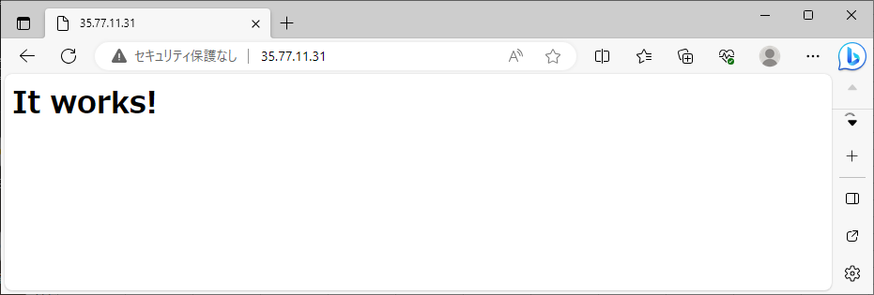

apachが公開しているフォルダを確認するコマンド
grep "^DocumentRoot" /etc/httpd/conf/httpd.conf
→/var/www/html
 | 権限がないのでファイルを直接おけない

ファイルを転送
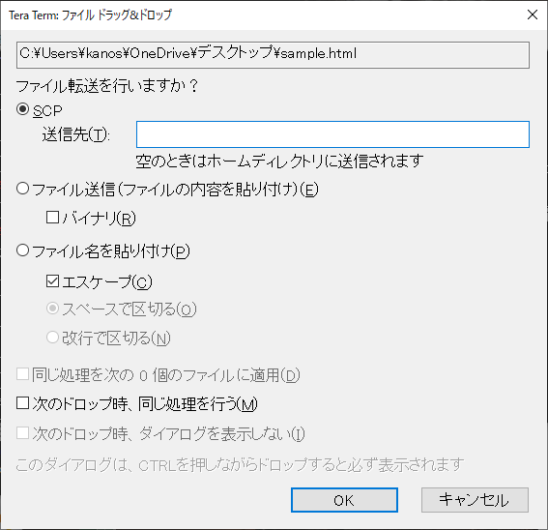

ファイルを移動
sudo mv sample.html /var/www/html

http://35.77.11.31/sample.html

Tomcat環境構築
手順
 | その他コマンド
 |  | rootユーザに切替 | sudo su -

事前準備 |  | https://dev.34-d.net/amazon-linux-2023-satrt-up/
 |  |  | コマンド
1 | システムのアップデート |  | sudo dnf -y update
2 | タイムゾーンの変更
 | 1 | 現在のタイムゾーン確認 | timedatectl
 | 2 | タイムゾーンを変更する | sudo timedatectl set-timezone Asia/Tokyo
3 | ロケールの変更（任意)
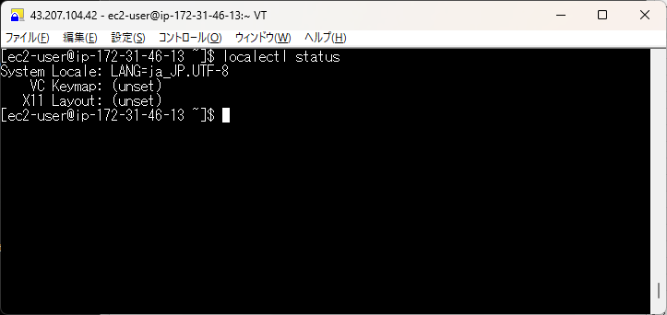
 | 1 | 現在のロケールの確認 | localectl status
 | 2 | 変更 | sudo localectl set-locale LANG=ja_JP.UTF-8
 | 3 | 設定反映 | source /etc/locale.conf
 | 4 | 現在のロケールの確認 | localectl status
4 | ホスト名の変更（任意)
 | 1 | ホスト名を確認 | hostnamectl
 | 2 | ホスト名を変更 | sudo hostnamectl set-hostname [your-hostname]
5 | パッケージのアップグレードの自動化（任意)
 | 1 | パッケージのインストール | sudo dnf install -y dnf-automatic
 | 2 | 設定ファイルを編集する | sudo vi /etc/dnf/automatic.conf
 | 3 | 設定ファイルを表示して apply_updates = yes に変更する
 | 4 | 自動アプグレードタイマーを有効にする

javaインストール
1 | パッケージリストの更新
 | 1 | パッケージリストの更新 | dnf -y update
2 | インストール可能なパッケージの確認
 | 1 | インストール可能なパッケージ一覧を表示 | dnf list --available "java-*"
3 | Amazon Corretto 17 のインストール
 | 1 | Amazon Corretto をインストールする | dnf -y install java-17-amazon-corretto-devel
4 | インストールバージョンの確認
 | 1 | Java のバージョンを確認 | java --version
Tomcatのインストール
1 | システムアカウントの作成(tomcat ユーザーとグループを作成)
 | 1 | システムアカウントの作成 | useradd -r -s /sbin/nologin tomcat
 | 2 | アカウントの確認 | id tomcat
 | 3 | アカウントの確認２ | grep tomcat /etc/passwd
2 | Tomcat のインストール
 | 1 | Tomcat パッケージのダウンロード | wget https://dlcdn.apache.org/tomcat/tomcat-10/v10.1.40/bin/apache-tomcat-10.1.40.tar.gz
 | 2 | ダウンロードファイルの解凍 | tar -zxvf apache-tomcat-10.1.40.tar.gz
 | 3 | 実行ディレクトリへファイルを移動 | mv apache-tomcat-10.1.40 /usr/local/src/
 | 4 | シンボリックリンクの作成 | ln -s /usr/local/src/apache-tomcat-10.1.40 /usr/local/src/tomcat
3 | システムアカウントに所有権を付与
 | 1 | Tomcatフォルダに付与 | chown -R tomcat:tomcat /usr/local/src/apache-tomcat-10.1.40
 | 2 | シンボリックリンクに付与 | chown -R tomcat:tomcat /usr/local/src/tomcat
4 | Tomcat の起動と自動起動の設定
 | 1 | ユニットファイル (tomcat.service) の作成 | vi /etc/systemd/system/tomcat.service

 |  |  | [Unit]
 |  |  | Description=Tomcat Web Server
 |  |  | After=network.target

 |  |  | [Service]
 |  |  | Type=forking
 |  |  | User=tomcat
 |  |  | Group=tomcat
 |  |  | Environment="CATALINA_BASE=/usr/local/src/tomcat"
 |  |  | Environment="CATALINA_HOME=/usr/local/src/tomcat"
 |  |  | Environment="CATALINA_PID=/usr/local/src/tomcat/temp/tomcat.pid"
 |  |  | ExecStart=/usr/local/src/tomcat/bin/startup.sh
 |  |  | ExecStop=/usr/local/src/tomcat/bin/shutdown.sh

 |  |  | [Install]
 |  |  | WantedBy=multi-user.target

 |  |  | Esc
 |  |  | :wq

5 | ユニットファイルの有効化
 | 1 | ユニットファイルの再読み込み | sudo systemctl daemon-reload
 | 2 | ユニットファイルの有効化（自動起動設定を有効にする） | sudo systemctl enable tomcat.service
6 | 環境設定ファイルの編集
 | 1 | エディタで .bash_profile ファイル開く | sudo vi ~/.bash_profile
 | 2 | 以下の行を追加する | export CATALINA_HOME=/usr/local/src/tomcat
 | 3 | 反映する | source ~/.bash_profile
7 | Tomcat の起動
 | 1 | Tomcat の起動 | sudo systemctl start tomcat.service
8 | Tomcat の動作確認
 | 1 | 動作確認 | curl -s http://localhost:8080 | grep title

9 | PCからアクセス
 | 1 | EC2のセキュリティグループから8080を許可
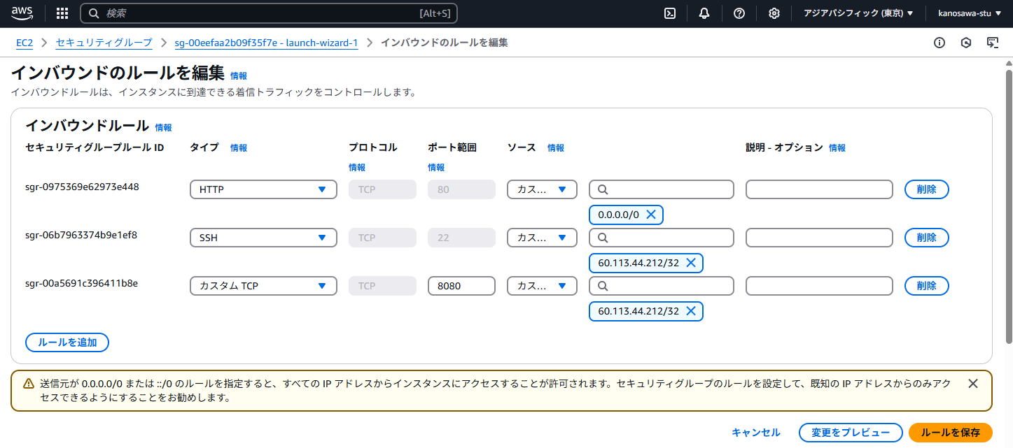

 |  | http://43.207.104.42:8080/

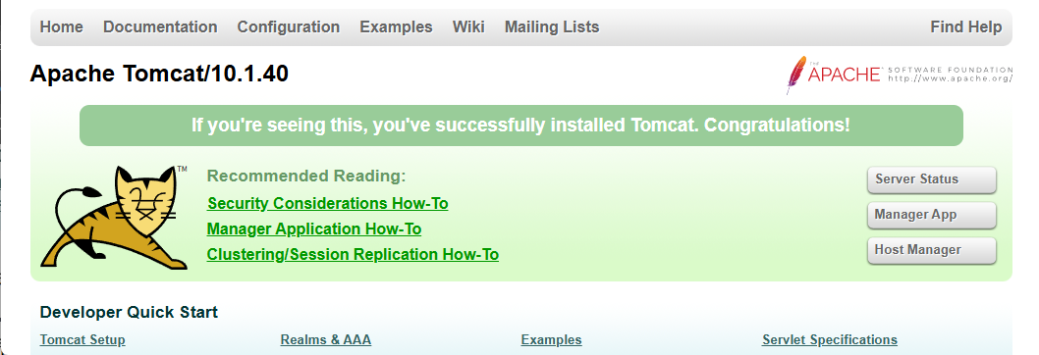

10 | アプリデプロイ

 | 1 | Tera Termeにwarをドラッグ＆ドロップ

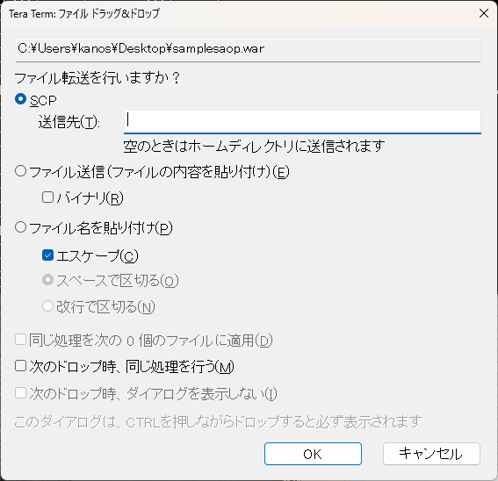

 | 2 | webappsディレクトリへファイルを移動 | mv samplesaop.war /usr/local/src/tomcat/webapps
 | 3 | Tomcat の再起動 | sudo systemctl restart tomcat.service
 | 4 | warが展開されていることを確認 | cd /usr/local/src/tomcat/webapps
 |  |  | ls

 | 5 | アクセスできることを確認

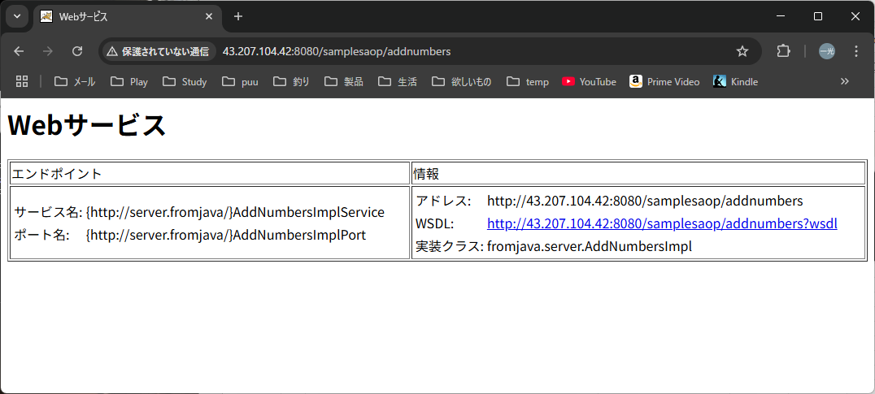

その他
 | Tomcatのメモリ設定
 | 1 | setenv.shファイルの作成 or 編集
 |  | フォルダ移動 | cd /usr/local/src/tomcat/bin
 |  | ファイル作成 or 編集 | vi setenv.sh

 |  | 記載 | export JAVA_OPTS="-Xms512m -Xms1024m -XX:MaxMetaspace=256m"

